상품제안서
볼빅 크리스탈 콤비 6구 에이밍 컨트롤 골프티 높이 조절티세트 (3pc) | 상품코드: F26025

 |  |  |  |  |  |  | 02-412-0044 | www.easy1.co.kr
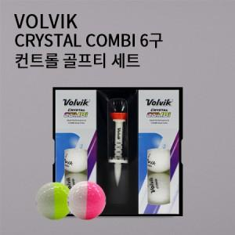

【상세/제작정보】

【인쇄/포장옵션】 | 전사 / 포장불가능

【공급단가】 | 수량 | 50~ | 100~ | 500~ | 1,000~ | 2,000~
*VAT별도 | 단가 | 33,120원 | 32,590원 | 31,800원 | 31,000원 | 30,470원

【상품 URL】 | https://dev.easy1.co.kr:443/src/goods_detail.php?gdno=26025

